Diagram
AzEl | -120 | -115 | -110 | -105 | -100 | -95 | -90 | -85 | -80 | -75 | -70 | -65 | -60 | -55 | -50 | -45 | -40 | -35 | -30 | -25 | -20 | -15 | -10 | -5 | 0 | 5 | 10 | 15 | 20 | 25 | 30 | 35 | 40 | 45 | 50 | 55 | 60 | 65 | 70 | 75 | 80 | 85 | 90 | 95 | 100 | 105 | 110 | 115 | 120
120 |  |  |  |  |  |  |  |  |  |  |  |  |  |  |  |  |  |  |  |  |  | 41 |  |  | 14 |  |  | 46
115
110
105 |  |  |  |  |  |  |  |  |  |  |  |  |  |  |  |  |  |  |  |  |  |  |  |  | 109
100
95
90 |  |  |  |  |  |  |  |  |  |  |  |  |  |  |  |  |  |  |  |  |  |  |  |  | 13
85
80
75 |  |  |  |  |  |  |  |  |  |  |  |  |  |  |  |  |  |  |  |  |  | 24 |  |  | 108 |  |  | 25
70
65
60 |  |  |  |  |  |  |  |  |  |  |  |  |  |  |  |  |  |  | 8 |  |  | 40 |  |  | 12 |  |  | 45 |  |  | 18
55
50
45 |  |  |  |  |  |  |  |  |  |  |  |  |  |  |  | 69 |  |  | 103 |  |  | 73 |  |  | 107 |  |  | 77 |  |  | 113 |  |  | 81
40 |  |  |  |  |  |  |  |  |  |  |  |  |  |  |  |  |  |  |  |  |  |  |  |  | 95
35 |  |  |  |  |  |  |  |  |  |  |  |  |  |  |  |  |  |  |  |  |  |  |  |  | 57
30 |  |  |  |  |  |  |  |  |  |  |  |  | 4 |  |  | 36 |  |  | 7 |  |  | 39 |  |  | 11 |  |  | 44 |  |  | 17 |  |  | 49 |  |  | 21
25 |  |  |  |  |  |  |  |  |  |  |  |  |  |  |  |  |  |  |  |  |  |  |  |  | 94
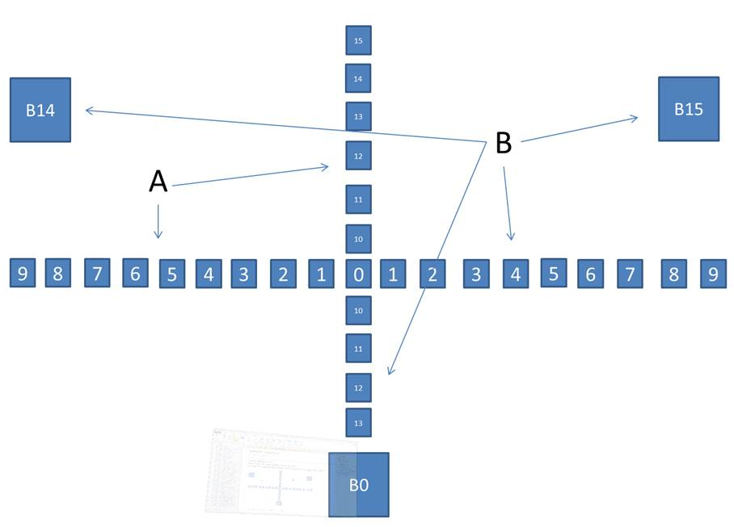
20 |  |  |  |  |  |  |  |  |  |  |  |  |  |  |  |  |  |  |  |  |  |  |  |  | 56
15 | 97 |  |  |  |  |  |  |  |  | 65 |  |  | 99 |  |  | 68 |  |  | 102 |  |  | 72 |  |  | 106 |  |  | 76 |  |  | 112 |  |  | 80 |  |  | 115 |  |  | 83 |  |  |  |  |  |  |  |  | 117
10 |  |  |  |  |  |  |  |  |  |  |  |  |  |  |  |  |  |  |  |  |  |  |  |  | 93
5 |  |  |  |  |  |  |  |  |  |  |  |  |  |  |  |  |  |  |  |  |  |  |  |  | 55
0 | 0 |  |  | 32 |  |  | 1 |  |  | 33 |  |  | 3 |  |  | 35 | 84 | 118 | 6 | 85 | 119 | 38 | 86 | 120 | 10 | 87 | 121 | 43 | 88 | 122 | 16 | 89 | 123 | 48 |  |  | 20 |  |  | 50 |  |  | 22 |  |  | 51 |  |  | 23
-5 |  |  |  |  |  |  |  |  |  |  |  |  |  |  |  |  |  |  |  |  |  |  |  |  | 92
-10 |  |  |  |  |  |  |  |  |  |  |  |  |  |  |  |  |  |  |  |  |  |  |  |  | 54
-15 | 96 |  |  |  |  |  |  |  |  | 64 |  |  | 98 |  |  | 67 |  |  | 101 |  |  | 71 |  |  | 105 |  |  | 75 |  |  | 111 |  |  | 79 |  |  | 114 |  |  | 82 |  |  |  |  |  |  |  |  | 116
-20 |  |  |  |  |  |  |  |  |  |  |  |  |  |  |  |  |  |  |  |  |  |  |  |  | 91
-25 |  |  |  |  |  |  |  |  |  |  |  |  |  |  |  |  |  |  |  |  |  |  |  |  | 53
-30 |  |  |  |  |  |  |  |  |  |  |  |  | 2 |  |  | 34 |  |  | 5 |  |  | 37 |  |  | 9 |  |  | 42 |  |  | 15 |  |  | 47 |  |  | 19
-35 |  |  |  |  |  |  |  |  |  |  |  |  |  |  |  |  |  |  |  |  |  |  |  |  | 90
-40 |  |  |  |  |  |  |  |  |  |  |  |  |  |  |  |  |  |  |  |  |  |  |  |  | 52
-45 |  |  |  |  |  |  |  |  |  |  |  |  |  |  |  | 66 |  |  | 100 |  |  | 70 |  |  | 104 |  |  | 74 |  |  | 110 |  |  | 78

